Tabelle1
NR | Message Name | Ticketname/KeyName | verschlüsselt mit | Schlüssel ist bekannt |  |  |  | Bemerkungen
 |  |  |  | Client | KDC |  | Server
 |  |  |  |  | AS | TGS
1
2

3

4

5

6

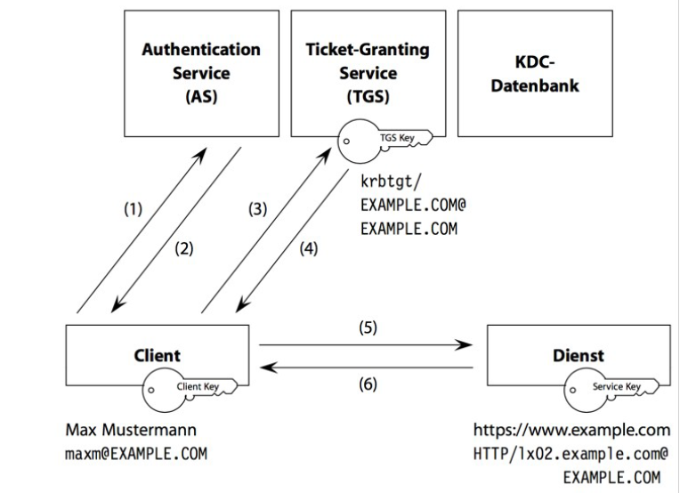
 | Legende Schlüssel
 | KA | private Key Client
 | KKDC | private Key KDC
 | SA,KDC | Session Key (Authentisierung)
 | KB | private Key Server
 | SA,B | Session Key für NetworkService

